1.プログラムトレード環境の準備
FXプログラムトレード環境の準備

1、無料のプログラミング環境 Visual Studio Community 2013 を使う為、 Googleで「Visual Studio Community 2013」を検索し、Microsoftのサイトからインストーラをダウンロードしインストールします。

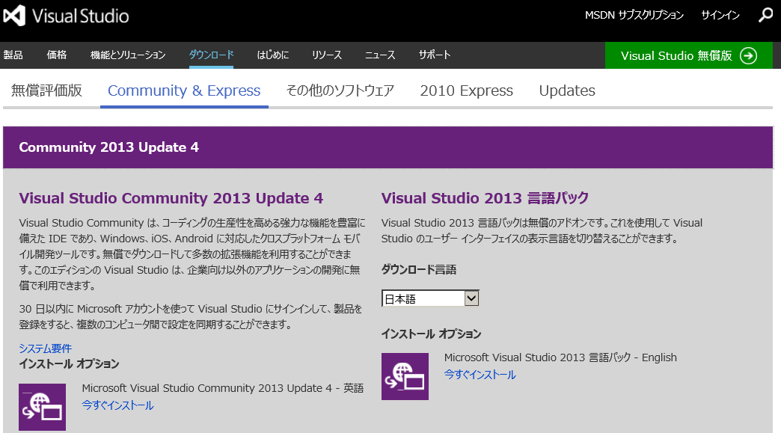

2、無料のデータベース環境 SQLServer 2014 Express Edition を使う為、 Googleで「SQLServer 2014 Express Edition」を検索し、Microsoftのサイトからインストーラをダウンロードしインストールします。
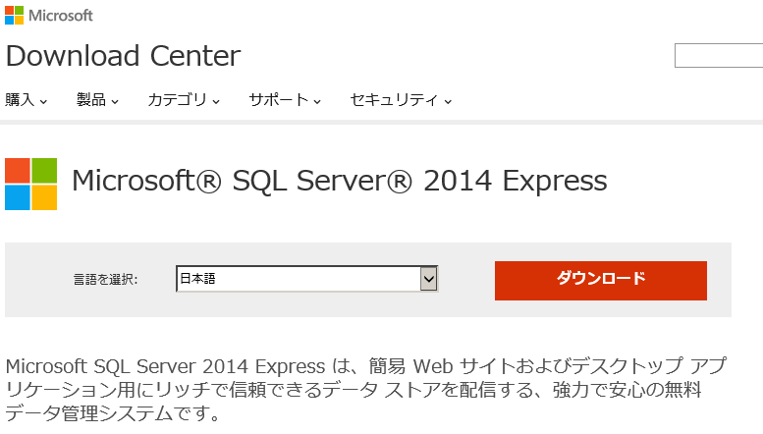

3、FXCMジャパン証券(http://www.fxcm.co.jp/)で、スタンダードの「無料デモ口座」を開設する。

 | ※注意：スタンダードじゃないとダメです。
 | ※FXCMジャパン証券の無料デモ口座は、リアル口座と同じ形式でプログラムから接続できるので、プログラムが安定稼働するまでは「無料デモ口座」を使ってプログラムのテストを行います。
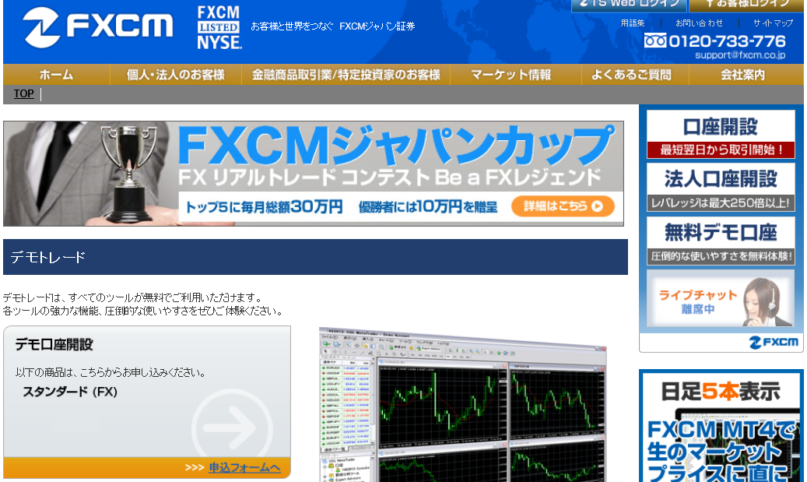

4、Googleで「fxcm api」を検索すると、FXCMジャパンのAPI紹介ページが見つかります。

 | 2014年頃まではFXCMのAPIの名称は「FXCM FXOrder2Go」でしたが、2015年時点では「ForexConnect API」になっているようです。
 | ただ、自分が使ってみた限りでは、今時点の最新版（ForexConnectAPI-1.3.2-win64.exe）にはSWAPを取得する機能が無かったので、SWAPを使いたい人は「FXCM FXOrder2Go」を使用する事をお勧めします。

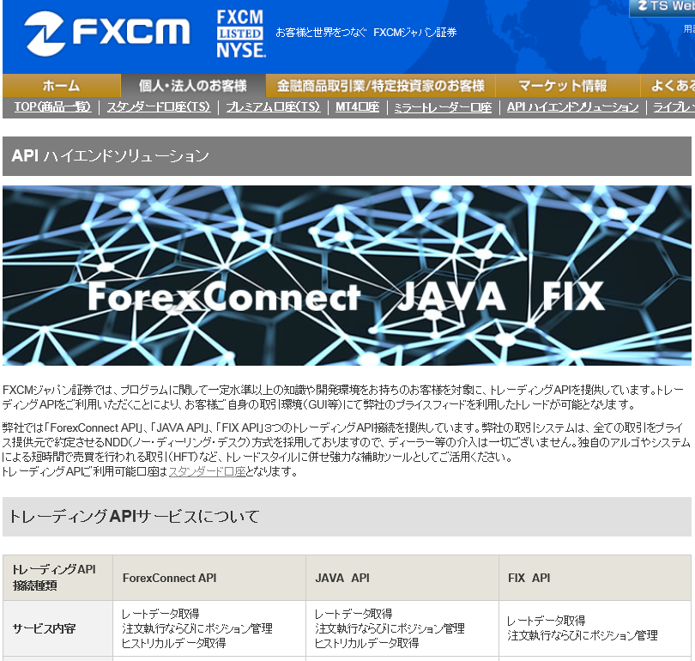

 | 以下のサイトから任意のインストーラをクリックしインストールします。

 | http://www.fxcodebase.com/wiki/index.php/Download
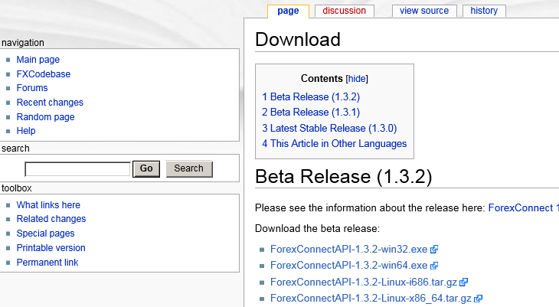

 | 今回は ForexConnectAPI-1.3.2-win64.exe をインストールします。

 | スタートアップユーザーマニュアルはこちら
 | https://files.fxcorporate.com/api/Getting%20Started.pdf

 | API User Guide はこちら
 | http://fxcodebase.com/bin/forexconnect/1.3.2/help/DotNet/web-content.html

 | インストールされるもの。

 | デフォルトではこちらにインストールされます。
 | C:\Program Files\Candleworks\ForexConnectAPIx64

 | API User Guide
 | C:\Program Files\Candleworks\ForexConnectAPIx64\doc\chm

 | .Net 4.0 用のAPI
 | C:\Program Files\Candleworks\ForexConnectAPIx64\bin\net\dotnet40\fxcore2.dll

これで、FXプログラムトレードを行うための環境が整います。

「FXプログラムトレード事初め」に戻る

